緊急連絡表
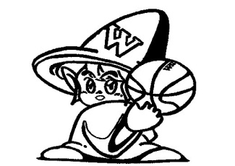
Ｗitches
緊急連絡表

 | 連絡先① | 番号 | 連絡先② | 番号
飯浜 優月 | 母（絵梨子） |  | 自宅
佐藤 愛美・真優 | 母（福貴子） |  | 自宅
米井 采叶 | 母（年子） |  | -
西片 心美 | 母（知子） |  | 父（剛士）
星 優里 | 母（美穂） |  | 父（伸昭）
小林 美空・真実 | 母（あゆみ） |  | 自宅
片山 和・観己 | 母（博子） |  | 父（正文）
須藤 聖 | 父（真人） |  | 母（キミ子）
諸橋 亜希子 | 父（修一） |  | 母（伸子）
韮沢 晴菜 | 母（百合香）

